利用方法・注意事項（必ずお読みください。）
「年度更新申告書計算支援ツール（建設事業用）」利用方法・注意事項（必ずお読みください）

1．注意事項

 | (1) 動作環境によっては、印刷した際に罫線のずれや文字化け等が発生する場合があります
 |  | が、個々の動作環境にかかる問い合わせには応じられませんので、あらかじめご了承願い
 |  | ます。

 | (2) 本ツールの内容には万全を期しておりますが、その内容を保証するものではありません。
 |  | 計算結果については、必ず検算を行ってください。

 | (3) 本ツールの利用に基づくいかなる損害に対しても一切の責任を負わないことをあらかじめ
 |  | ご了承ください。

2．ツールの構成等
 | このツールは、次の4つのシートによって構成されています。シートの移動はシート下の「見出し」
 | （タブ）をクリックして行ってください。

 |  | (1)「利用方法・注意事項（必ずお読みください。）」…シート見出しの色【白色】
 |  |  | 本ツールの使用方法、注意事項等について記載しています（このシートになります。）。

 |  | (2)「報告書（事業主控）」…シート見出しの色【ライム】
 |  |  | 「一括有期事業報告書（建設の事業）」の作成の際に入力して使用します。
 |  |  | 最初に入力する必要があります。

 |  | (3)「報告書（提出用）」…シート見出しの色【オレンジ】
 |  |  | 「一括有期事業報告書（建設の事業）」を提出する際に印刷して使用します。
 |  |  | 「報告書（事業主控）」の内容が自動的に表示されるため、入力の必要はありませんが、
 |  |  | 入力内容の確認をしてください。
 |  |  | 印刷したものを提出できます（入力枚数にあわせて印刷枚数が自動で変更されます）。

 |  | (4) 「総括表」…シート見出しの色【水色】
 |  |  | 「一括有期事業総括表」の作成・提出の際に使用します。
 |  |  | 「報告書（事業主控）」の内容が自動的に表示されるため、入力の必要はありませんが、
 |  |  | 入力内容の確認をしてください。
 |  |  | 印刷したものを提出できます（事業主控、提出用の２枚が印刷できます）。

3．利用手順
 | 申告書の作成にあたっては、以下の手順で行ってください。

 |  | ① 「一括有期事業報告書（事業主控）」の入力・作成。…シート見出しの色【ライム】
 |  |  |  |  | ↓
 |  | ② 「一括有期事業総括表」に保険年度を入力。…シート見出しの色【水色】
 |  |  |  |  | ↓
 |  | ③ 「一括有期事業総括表」に表示された確定保険料額等に間違いがないか検算する。
 |  |  |  |  | ↓
 |  | ④「一括有期事業報告書（建設の事業）」（事業主控）、「一括有期事業総括表」（提出用）
 |  |  | を印刷し、会議所に提出、または、メールにて送付。
 |  |  | メールで提出の場合はファイル名を事業所名に変更をお願いいたします。

4．「一括有期事業報告書（事業主控）」、「一括有期事業総括表」の作成
 | (1)「一括有期事業報告書（事業主控）」の入力について…シート見出しの色【ライム】
 |  | 社労士記載欄を除き、該当する箇所（クリーム色の部分）すべてに入力する必要があります。
 | 件数が１枚に収まらない場合、続けて続紙に入力してください（件数は最大３０枚、
 | ２６６件まで入力が可能です）。
 |  | なお、報告書の入力枚数にあわせて印刷枚数が自動で変更されます。
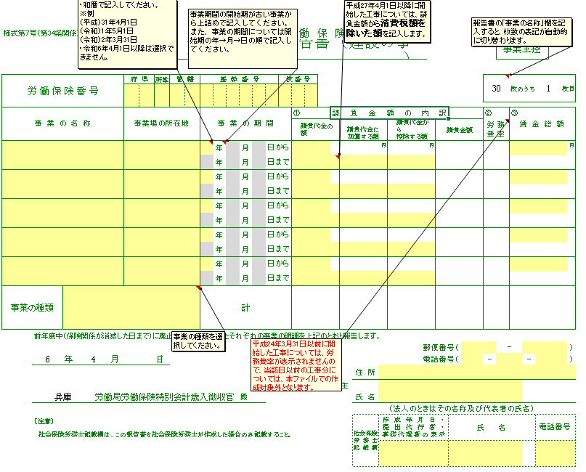

１

 |  |  |  | 該当する欄すべてに入力していきます。

 |  |  |  | 社労士の方が事務代理している場合にのみ氏名等を入力してください。

 |  |  | ① 「事業の種類」選択欄
 |  |  | 該当する事業の種類を選択してください。事業の種類が異なる工事については、２枚目以降
 |  |  | に分けて入力する必要があります。


 | (2)「一括有期事業総括表」の入力について…シート見出しの色【水色】
 |  |  | 「報告書（事業主控）」の内容が自動的に表示されるため、入力の必要はありませんが、
 |  |  | 入力内容の確認をしてください。

 | (3)入力内容の確認
 |  | これまでの入力が終わりましたら、次の事項を確認してください。
 |  |  | ・入力に誤りや入力漏れはないかチェックする。
 |  |  | ・入力された数字（０の数など）は正しく入力されていますか？
 |  |  | ・事業期間に誤りはないでしょうか？
 |  |  | 事業期間の終了が令和6年3月31日までになっていますか。

